H30末時点
資料４－２
大阪北港地区

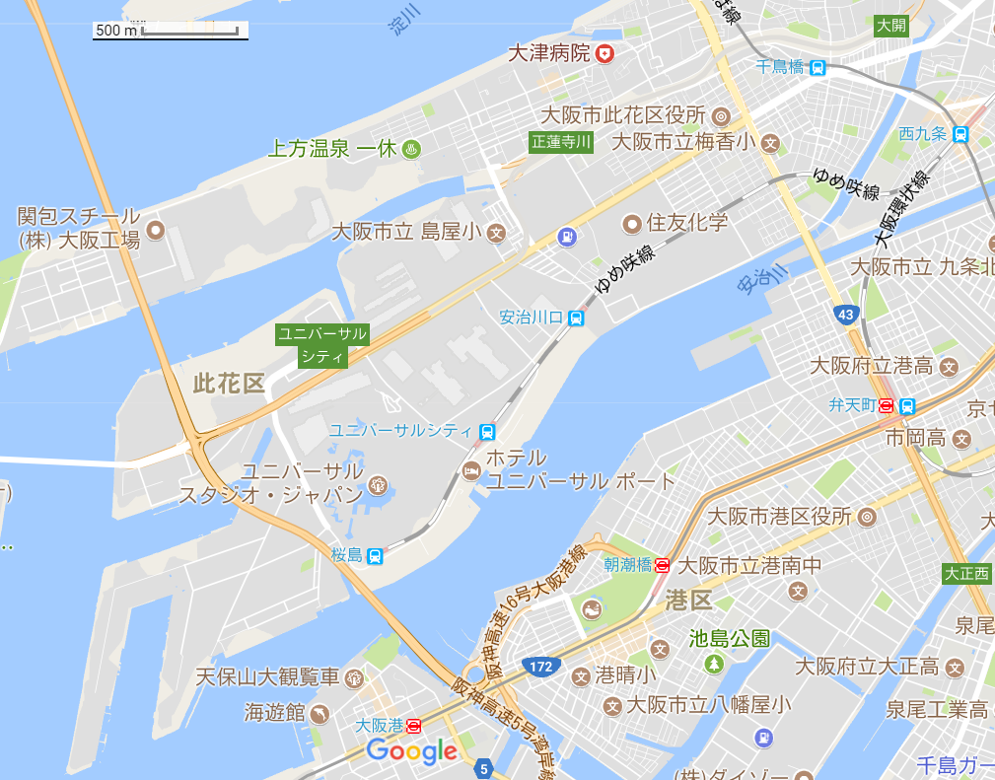

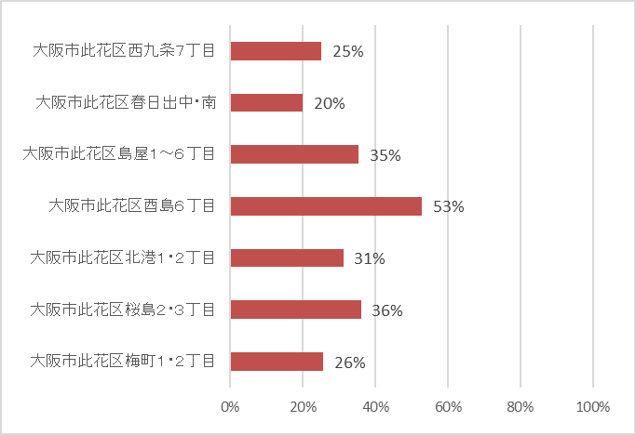

計画策定率

堺泉北臨海地区
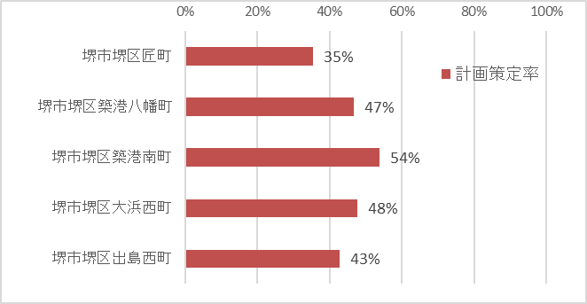
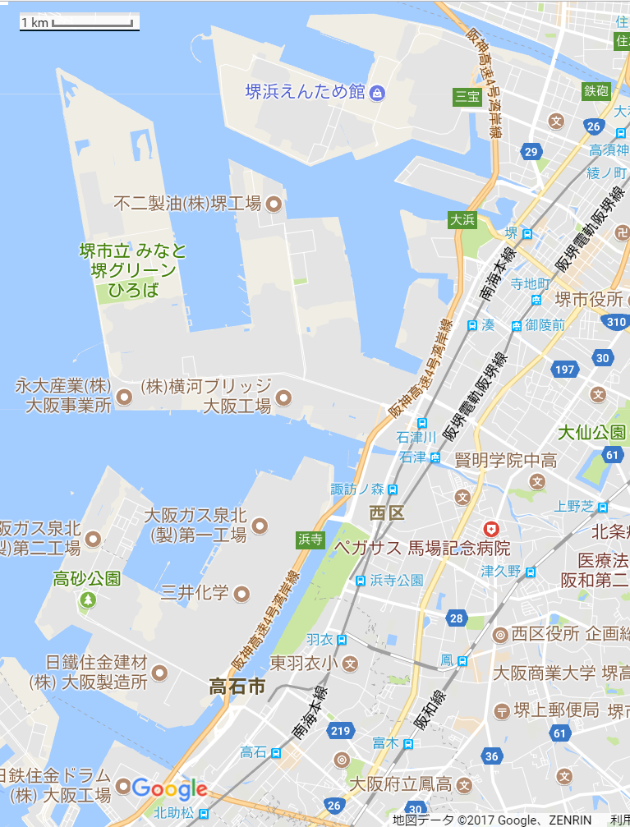

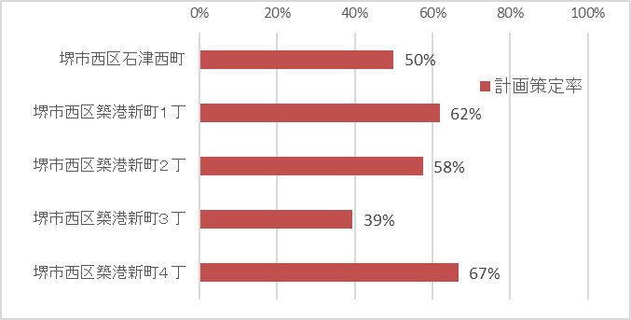

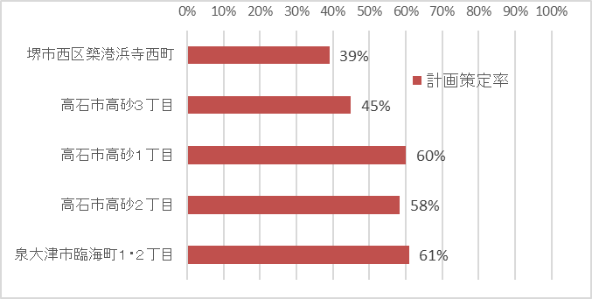

地区別津波避難計画作成率

地区 | 地区別割合 | 事業所数
 | 計画作成（％） | 計画策定 | 対象数
大阪市此花区梅町１丁目 | 50% | 2 | 4
大阪市此花区梅町２丁目 | 23% | 8 | 35
大阪市此花区春日出中 | 0% | 0 | 2
大阪市此花区春日出南 | 33% | 1 | 3
大阪市此花区桜島２丁目 | 100% | 3 | 3
大阪市此花区桜島３丁目 | 27% | 6 | 22
大阪市此花区島屋１丁目 | 20% | 1 | 5
大阪市此花区島屋２丁目 | 10% | 1 | 10
大阪市此花区島屋３丁目 | 28% | 7 | 25
大阪市此花区島屋４丁目 | 48% | 15 | 31
大阪市此花区島屋５丁目 | 50% | 1 | 2
大阪市此花区島屋６丁目 | 50% | 3 | 6
大阪市此花区酉島５丁目 | 53% | 9 | 17
大阪市此花区西九条７丁目 | 25% | 1 | 4
大阪市此花区北港１丁目 | 46% | 6 | 13
大阪市此花区北港２丁目 | 25% | 8 | 32
堺市堺区匠町 | 35% | 6 | 17
堺市堺区築港八幡町 | 47% | 14 | 30
堺市堺区築港南町 | 54% | 7 | 13
堺市堺区大浜西町 | 48% | 10 | 21
堺市堺区出島西町 | 43% | 12 | 28
堺市西区石津西町 | 50% | 13 | 26
堺市西区築港新町１丁 | 62% | 13 | 21
堺市西区築港新町２丁 | 58% | 23 | 40
堺市西区築港新町３丁 | 39% | 15 | 38
堺市西区築港新町４丁 | 67% | 8 | 12
堺市西区築港浜寺西町 | 39% | 25 | 64
高石市高砂１丁目 | 60% | 3 | 5
高石市高砂２丁目 | 58% | 14 | 24
高石市高砂３丁目 | 45% | 31 | 69
泉大津市臨海町１ | 60% | 12 | 20
泉大津市臨海町２ | 67% | 2 | 3
大阪市此花区 | 34% | 72 | 214
堺市堺区 | 45% | 49 | 109
堺市西区 | 48% | 97 | 201
高石市 | 49% | 48 | 98
泉大津市 | 61% | 14 | 23
全体 | 43% | 280 | 645

